2023-2024
УГС | Группа | Месяц | ЯНВАРЬ
 |  | Дата | 1 | 2 | 3
 |  | Д/н | ПН | ВТ | СР
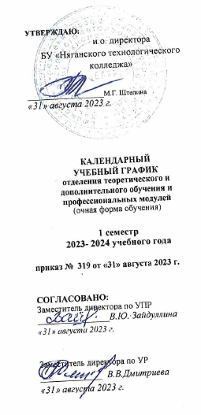
ИНФОРМАТИКА И ВЫЧИСЛИТЕЛЬНАЯ ТЕХНИКА | ГД-23 | ОН | К | К | К
 |  | СР
 | САД-23 | ОН | К | К | К
 |  | СР
 | САД-22 | ОН | К | К | К
 |  | СР
 | ГД-22 | ОН | К | К | К
 |  | СР
 | САД-21 | ОН | К | К | К
 |  | СР
 | САД-20 | ОН | К | К | К
 |  | СР
ТЕХНИКА И ТЕХНОЛОГИИ НАЗЕМНОГО ТРАНСПОРТА | РА-23 | ОН | К | К | К
 |  | СР
 | РД-22 | ОН | К | К | К
2
 |  | СР
 | РД-21 | ОН | К | К | К
 |  | СР
 | РД-20 | ОН | К | К | К
 |  | СР
ОБРАЗОВАНИЕ И ПЕДАГОГИЧЕСКИЕ НАУКИ | УНК-23 | ОН | К | К | К
 |  | СР
 | УНК-21 | ОН | К | К | К
 |  | СР
 | ДО-22 | ОН | К | К | К
 |  | СР
 | ДО-20 | ОН | К | К | К
 |  | СР
ЭЛЕКТРО- И ТЕПЛОЭНЕРГЕТИКА | ТЭ-23 | ОН | К | К | К
 |  | СР
 | ЭМ-22 | ОН | К | К | К
 |  | СР
 | ЭМ-21 | ОН | К | К | К
 |  | СР
 | ЭС-21 | ОН | К | К | К
 |  | СР
 | ТЭ-20 | ОН | К | К | К
 |  | СР
ТЕХНИКА И ТЕХНОЛОГИИ СТРОИТЕЛЬСТВА | РИС-23 | ОН | К | К | К
 |  | СР
...

